상품제안서
아이노트 TA65GW 해외 여행용멀티 어댑터 초고속 GaN PD 65W | 상품코드: F32295

 |  |  |  |  |  |  | 02-412-0044 | www.easy1.co.kr
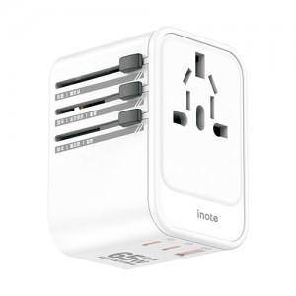

【상세/제작정보】

【인쇄/포장옵션】 | 레이저, 풀칼라, 컬러필름인쇄 / 포장지포장

【공급단가】 | 수량 | 20~ | 50~ | 100~ | 300~ | 500~
*VAT별도 | 단가 | 28,200원 | 27,730원 | 27,020원 | 26,550원 | 25,850원

【상품 URL】 | https://easy1.co.kr:443/src/goods_detail.php?gdno=32295

